INTRODUÇÃO
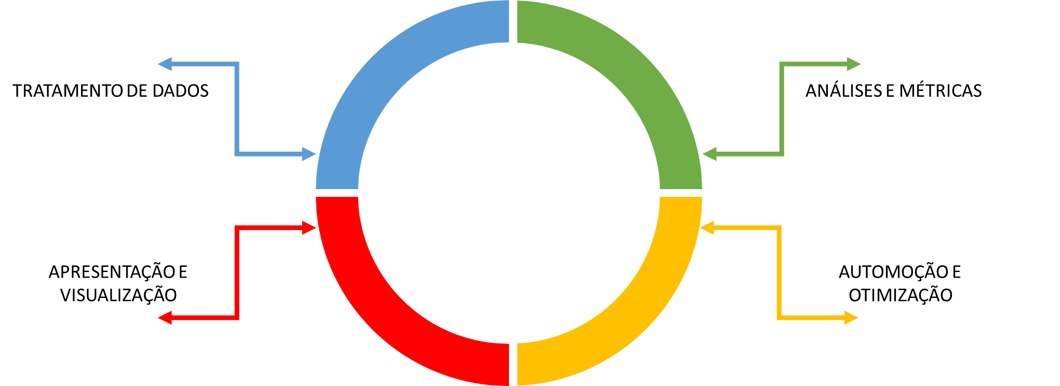

INTERVALO
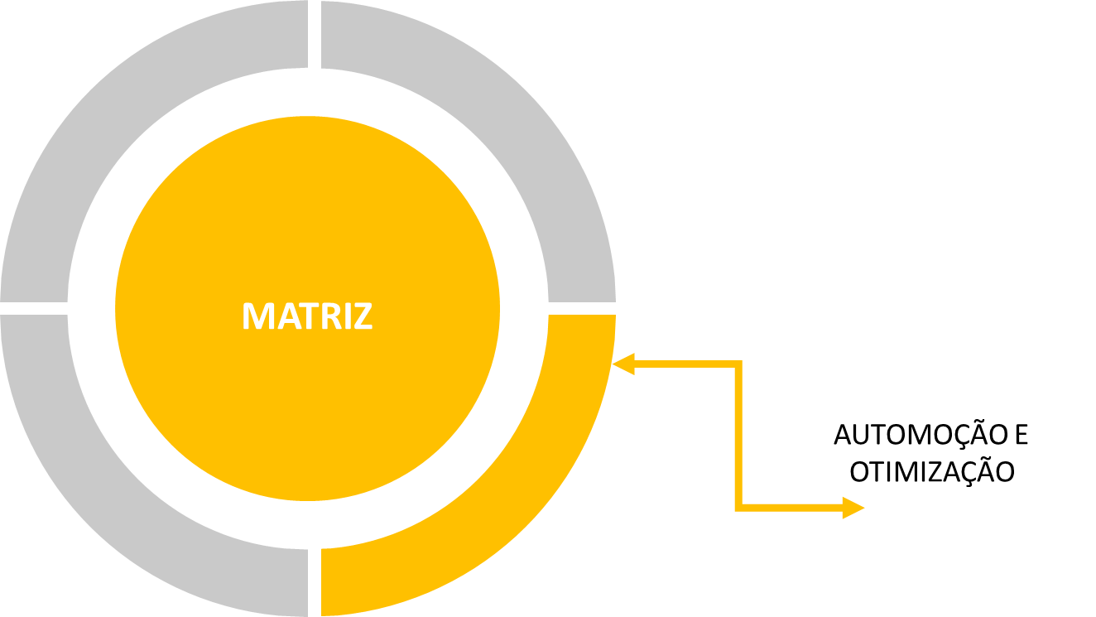

MATRIZ
COTAÇÃO |  | TOTAL GERAL
3.12

PRODUTO | VALOR ($) | VALOR (R$) | QUANTIDADE
Nintendo Switch | $399.90 |  | 13
Apple iPhone X | $625.72 |  | 15
Microsoft Surface Laptop | $580.34 |  | 7
DJI Spark Drone | $700.24 |  | 5
Samsung Galaxy S8 | $508.39 |  | 8
Nintendo SNES Classic | $124.70 |  | 12

MATRIZ
As fórmulas de matriz podem ser chamadas de "fórmulas CSE",
porque você pressiona CTRL+SHIFT+ENTER para inseri-las nas pastas de trabalho.

ATIVIDADE MATRIZ 01
PREÇO
Converta o preço de cada veículo de acordo com a cotação diária.
 |  | Preço R$ | Preço R$ | Preço R$ | Preço R$ | Preço R$
TIPO DE CARRO | Preço US$ | 15/01/2018 | 16/01/2018 | 17/01/2018 | 18/01/2018 | 19/01/2018
SEDAN | $12,226.00
Hatch | $12,260.00
Coupée | $17,409.50
Pick-up | $17,550.00
SUV | $21,395.00
SW | $12,336.00

 | Data | 15/01/2018 | 16/01/2018 | 17/01/2018 | 18/01/2018 | 19/01/2018
 | Cotação | 4.14 | 4.01 | 4.17 | 3.90 | 3.97

ATIVIDADE MATRIZ 02
PORC. PARTICIPAÇÃO
Calcule a participação de cada departamento na despesa da empresa.
DEPARTAMENTO | VALOR | PORC. PARTIPAÇÃO
Controladoria | R$ 49,091.58
Contabilidade | R$ 63,243.03
T.I | R$ 50,536.25
RH | R$ 35,436.64
Jurídico | R$ 33,889.08
Marketing | R$ 69,003.25
Projetos | R$ 17,150.17
Processos | R$ 14,365.45
Financeiro | R$ 60,066.90
Segurança | R$ 93,782.78
Logística | R$ 19,096.75
Total Despesas | R$ 505,661.89

ATIVIDADE MATRIZ 03
SALÁRIO BRUTO, DESCONTO E SALÁRIO LIQUIDO
Tomando como base o Salário Bruto e o Tipo descubra
o Desconto e calcule o Salário Liq. Os dados de pesquisa estão na
planilha Base de Descontos na tabela TblDescontos.
CAMPO | VALOR
SALÁRIO BRUTO | 1880.32
TIPO | Percentual
DESCONTO
SALÁRIO LIQUÍDO

ATIVIDADE MATRIZ 04
COTAÇÃO
$2.89
PREÇO E TOTAL DE VENDAS (R$)
Encontre e calcule o valores dos campos Preço (R$) e Total de Vendas. Você
deve usar a tabela TBLBaseVeículos para encontrar o preço. Não se esqueça de usar
o valor da cotação para realizar a conversão. Sedan têm preços diferentes de Hatchs.
Vendedor | Veículo | CARROCERIA | Quantidade Vendida | Preço (R$) | Total de Vendas (R$)
João | Focus | Sedan | 5
 | New Fiesta | Hatch | 4
Pedro | Chevrolet Sonic | Sedan | 6
 | Chevrolet Cruze | Hatch | 8
Henrique | HB20 | Sedan | 3
 | Citroën C4 | Hatch | 1
Luiz | Toyota Corolla | Sedan | 9
 | Honda Fit | Hatch | 5
Fernando | Chevrolet Onix | Hatch | 6
 | Golf | Hatch | 8

FILTRO AVANÇADO
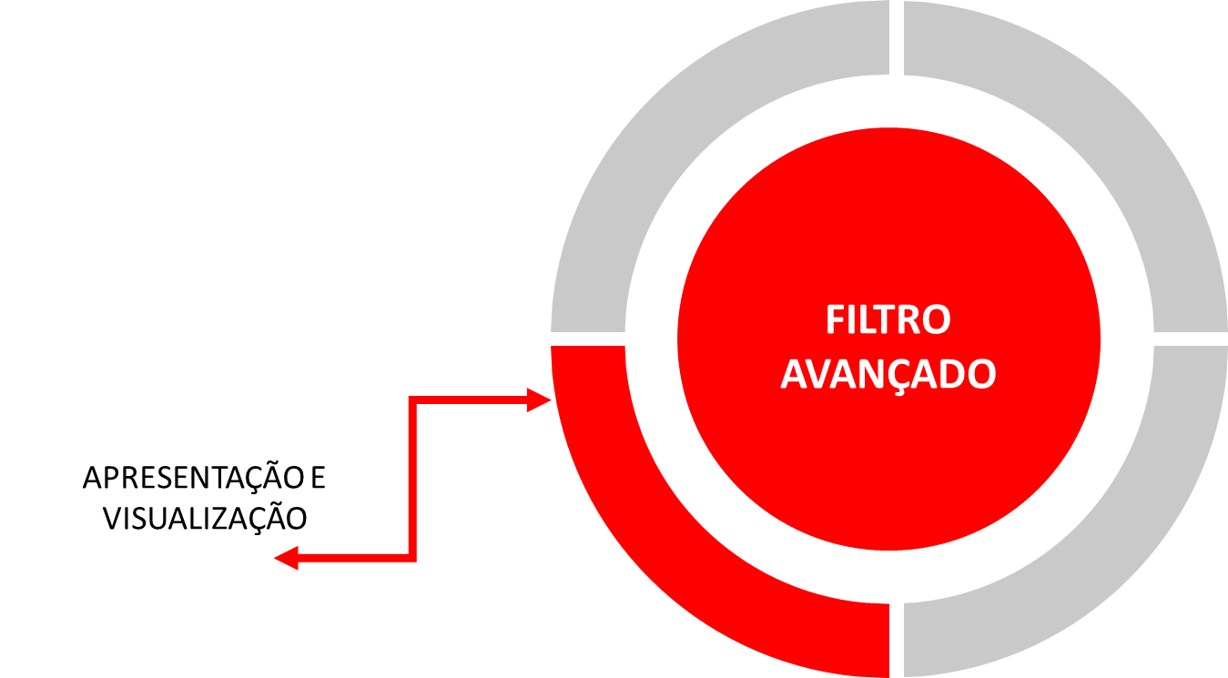

*CRITÉRIOS DE FILTRO;
*FILTRAR A LISTA NO LOCAL;
*COPIAR PARA OUTRO LOCAL;

FILTRO EM AÇÃO
UNIVERSIDADE COORPORATIVA

PILAR | TREINAMENTO | INSTRUTOR | OCUPAÇÃO DE SALA | DATA DE ÍNICIO | DATA DE CONCLUSÃO

PILAR | TREINAMENTO | INSTRUTOR | OCUPAÇÃO DE SALA | DATA DE ÍNICIO | DATA DE CONCLUSÃO
TÉCNICO | PYTHON | LOVECRAFT | 11 | 2019-01-06 | 2019-01-11
TÉCNICO | PROJECT | PETER | 10 | 2019-01-07 | 2019-01-17
GESTÃO | GESTÃO DO TEMPO | RICK | 10 | 2019-01-12 | 2019-02-01
TÉCNICO | POWER BI | LOVECRAFT | 11 | 2019-01-16 | 2019-01-28
GESTÃO | STORYTELLING | LUIGI | 6 | 2019-01-21 | 2019-02-07
GESTÃO | INTELIGÊNCIA EMOCIONAL | LUIGI | 11 | 2019-01-23 | 2019-01-30
GESTÃO | STORYTELLING | LUIGI | 15 | 2019-01-24 | 2019-01-31
TÉCNICO | PYTHON | LOVECRAFT | 9 | 2019-01-26 | 2019-02-13
TÉCNICO | POWER BI | DONATELO | 16 | 2019-02-01 | 2019-02-17
TÉCNICO | PYTHON | PETER | 11 | 2019-02-04 | 2019-02-15
TÉCNICO | PROJECT | LOVECRAFT | 18 | 2019-02-08 | 2019-02-14
GESTÃO | INTELIGÊNCIA EMOCIONAL | RICK | 18 | 2019-02-08 | 2019-02-27
COMPORTAMENTAL | GESTÃO DO TEMPO | LUIGI | 10 | 2019-02-13 | 2019-03-04
GESTÃO | STORYTELLING | LUIGI | 15 | 2019-02-14 | 2019-02-28
COMPORTAMENTAL | INTELIGÊNCIA EMOCIONAL | LUIGI | 11 | 2019-02-17 | 2019-03-02
COMPORTAMENTAL | INTELIGÊNCIA EMOCIONAL | RICK | 6 | 2019-02-21 | 2019-02-26
GESTÃO | GESTÃO DO TEMPO | MUSTANE | 10 | 2019-03-03 | 2019-03-20
COMPORTAMENTAL | ARTE DO FEEDBACK | RICK | 17 | 2019-03-03 | 2019-03-14
TÉCNICO | VBA | LOVECRAFT | 14 | 2019-03-07 | 2019-03-27
COMPORTAMENTAL | ARTE DO FEEDBACK | MUSTANE | 8 | 2019-03-10 | 2019-03-26
GESTÃO | GESTÃO DO TEMPO | RICK | 9 | 2019-03-16 | 2019-03-28
GESTÃO | GESTÃO DO TEMPO | LUIGI | 18 | 2019-03-19 | 2019-03-28
COMPORTAMENTAL | GESTÃO DO TEMPO | LUIGI | 16 | 2019-03-20 | 2019-04-08
GESTÃO | GESTÃO DO TEMPO | MUSTANE | 6 | 2019-03-20 | 2019-04-02
COMPORTAMENTAL | STORYTELLING | LUIGI | 10 | 2019-03-21 | 2019-04-07
GESTÃO | GESTÃO DO TEMPO | MUSTANE | 18 | 2019-03-22 | 2019-03-28
COMPORTAMENTAL | LIDERANÇA | RICK | 15 | 2019-03-23 | 2019-04-12
GESTÃO | INTELIGÊNCIA EMOCIONAL | RICK | 17 | 2019-03-25 | 2019-04-11
COMPORTAMENTAL | GESTÃO DO TEMPO | RICK | 11 | 2019-03-28 | 2019-04-15

MACRO


*GRAVAR MACRO;
*ATRIBUIR MACRO A UM BOTÃO;
*REFERÊNCIA RELATIVA;

CLASSIFICAÇÃO
MAIS DE MACRO

CLASSIFICAÇÃO
VENDEDOR | NOTA | VALOR | COMISSÃO | VENDA | CLIENTE | UF | CIDADE
Telma Cruz | 75126014 | R$ 7,267.56 | R$ 218.03 | 2018-11-14 | Mobile Enterprise | MT | Bom Sucesso
Caiubi Rosa | 65425502 | R$ 8,864.55 | R$ 265.94 | 2018-04-07 | Lykke | PR | Pureza
DATA (MAIS NOVO)
Flora Mangueira | 46105431 | R$ 6,063.53 | R$ 181.91 | 2018-10-26 | Oceanic Airlines | PR | Santo Inácio
Ivy Castelo Branco | 18938181 | R$ 5,542.16 | R$ 166.26 | 2018-12-24 | Lykke | PR | Mar Grande
Gabriela Lemos | 61786882 | R$ 2,852.89 | R$ 85.59 | 2018-10-09 | Viden | PR | Mirandópolis
Flora Bragança | 51264622 | R$ 9,221.14 | R$ 276.63 | 2018-04-14 | Gode Nyheder | PR | Nova Campina
VENDA (MAIOR)
Telma Cruz | 25298951 | R$ 5,573.23 | R$ 167.20 | 2018-02-11 | Generelt Lager | PR | Pedro Afonso
Caiubi Rosa | 47652803 | R$ 4,937.40 | R$ 148.12 | 2018-08-23 | Nakatomi Trading Corp. | MS | Apiaba
Flora Mangueira | 60059858 | R$ 8,402.48 | R$ 252.07 | 2018-12-19 | Warbucks Industries | PR | Sucanga
Ivy Castelo Branco | 39836705 | R$ 9,594.83 | R$ 287.84 | 2018-01-30 | Lys | PR | São Félix de Balsas
UF
Gabriela Lemos | 22876909 | R$ 4,828.49 | R$ 144.85 | 2018-03-07 | Indústrias Stark | PR | Lago do Junco
Flora Bragança | 94695277 | R$ 9,866.93 | R$ 296.01 | 2018-04-21 | Lykke | PR | Fundão
Telma Cruz | 83132238 | R$ 1,510.12 | R$ 45.30 | 2018-10-17 | United Restauranter | PR | Santa Júlia
Caiubi Rosa | 39084004 | R$ 3,706.22 | R$ 111.19 | 2018-11-20 | Progestiona | PR | Tuntum
Flora Mangueira | 29394390 | R$ 2,051.78 | R$ 61.55 | 2018-04-26 | Clarify | MT | Casa Branca
Ivy Castelo Branco | 57058860 | R$ 6,167.76 | R$ 185.03 | 2018-12-19 | Viden | PR | Várzea
Gabriela Lemos | 23314859 | R$ 2,635.60 | R$ 79.07 | 2018-10-25 | Clarify | PR | Ewbank da Câmara
Flora Bragança | 84323182 | R$ 8,378.30 | R$ 251.35 | 2018-08-07 | Viden | PR | Santa Inês
Telma Cruz | 48612155 | R$ 4,917.59 | R$ 147.53 | 2018-07-30 | Penge | PR | Niquelândia
Caiubi Rosa | 52971770 | R$ 1,121.81 | R$ 33.65 | 2018-03-20 | Clarify | MT | Cascatinha
Flora Mangueira | 47289533 | R$ 3,900.16 | R$ 117.00 | 2018-09-30 | Oceanic Airlines | PR | Curionópolis
Ivy Castelo Branco | 47084304 | R$ 4,782.88 | R$ 143.49 | 2018-09-23 | United Restauranter | GO | Aghá
Gabriela Lemos | 22801530 | R$ 2,145.39 | R$ 64.36 | 2018-08-10 | Mobile Enterprise | MT | Catunda
Flora Bragança | 39048697 | R$ 6,493.52 | R$ 194.81 | 2018-05-11 | Gode Nyheder | PR | Nova Campina
Telma Cruz | 48097653 | R$ 6,194.12 | R$ 185.82 | 2018-11-08 | Virtucon | PR | Potirendaba
Caiubi Rosa | 50878212 | R$ 9,079.49 | R$ 272.38 | 2018-10-10 | Progestiona | PR | Despique
Flora Mangueira | 79693529 | R$ 8,058.44 | R$ 241.75 | 2018-01-03 | Progestiona | PR | Puxinanã
Ivy Castelo Branco | 76190536 | R$ 9,381.30 | R$ 281.44 | 2018-09-06 | Generelt Lager | MS | Anaurilândia
Gabriela Lemos | 22103639 | R$ 2,629.07 | R$ 78.87 | 2018-11-04 | Penge | PR | Poloni
Flora Bragança | 51097536 | R$ 9,668.19 | R$ 290.05 | 2018-01-30 | Wayne Enterpises | PR | Palotina
Telma Cruz | 94241554 | R$ 9,439.29 | R$ 283.18 | 2018-08-06 | Oceanic Airlines | PR | São João do Marinheiro
Caiubi Rosa | 10786174 | R$ 2,688.40 | R$ 80.65 | 2018-12-11 | Gode Nyheder | PR | São Félix de Balsas
Flora Mangueira | 31608620 | R$ 3,041.06 | R$ 91.23 | 2018-01-20 | Tyrell Corp. | PR | Passos
Ivy Castelo Branco | 68697552 | R$ 7,727.30 | R$ 231.82 | 2018-03-07 | Cyberdyne Systems Corp. | PR | Miritituba
Gabriela Lemos | 43911276 | R$ 4,956.45 | R$ 148.69 | 2018-03-28 | Generelt Lager | PR | Dores do Rio Preto
Flora Bragança | 61270261 | R$ 3,481.51 | R$ 104.45 | 2018-09-20 | Gode Nyheder | PR | Nova América
Telma Cruz | 25287191 | R$ 1,125.47 | R$ 33.76 | 2018-08-02 | Viden | PR | Maria Helena
Caiubi Rosa | 89572940 | R$ 3,266.27 | R$ 97.99 | 2018-10-01 | United Restauranter | MS | Artemis
Flora Mangueira | 26345224 | R$ 6,358.32 | R$ 190.75 | 2018-06-14 | Viden | PR | Guaratuba
Ivy Castelo Branco | 62115830 | R$ 9,513.28 | R$ 285.40 | 2018-06-10 | Lys | PR | Jequié
Gabriela Lemos | 79936716 | R$ 3,038.71 | R$ 91.16 | 2018-03-29 | Indústrias Stark | PR | Quebracho
Flora Bragança | 45745695 | R$ 5,998.85 | R$ 179.97 | 2018-04-25 | Generelt Lager | PR | Dormentes
Telma Cruz | 32053351 | R$ 7,842.27 | R$ 235.27 | 2018-07-12 | Clarify | MS | Araióses
Caiubi Rosa | 53357670 | R$ 3,143.05 | R$ 94.29 | 2018-10-25 | Yoyodyne Propulsion Sys. | PR | Pau Ferro
Flora Mangueira | 18141195 | R$ 1,490.40 | R$ 44.71 | 2018-12-20 | Lykke | MT | Catanduva
Ivy Castelo Branco | 24085235 | R$ 7,698.23 | R$ 230.95 | 2018-10-12 | Virtucon | PR | Pedra do Sino
Gabriela Lemos | 41424560 | R$ 9,203.41 | R$ 276.10 | 2018-01-15 | Nakatomi Trading Corp. | MT | Caputira
Flora Bragança | 49097349 | R$ 7,172.49 | R$ 215.17 | 2018-02-24 | Gode Nyheder | PR | Fátima
Telma Cruz | 21659246 | R$ 1,917.00 | R$ 57.51 | 2018-05-26 | Mobile Enterprise | PR | JK
Telma Cruz | 65996568 | R$ 7,267.56 | R$ 218.03 | 2018-11-14 | United Restauranter | PR | Sapucaia
Caiubi Rosa | 59014984 | R$ 8,864.55 | R$ 265.94 | 2018-04-07 | Penge | MT | Brejo de São Félix
Flora Mangueira | 84227583 | R$ 6,063.53 | R$ 181.91 | 2018-10-26 | Penge | PR | Virgínia
Ivy Castelo Branco | 63754425 | R$ 5,542.16 | R$ 166.26 | 2018-12-24 | United Restauranter | PR | Monte do Carmo
Gabriela Lemos | 69919697 | R$ 2,852.89 | R$ 85.59 | 2018-10-09 | United Restauranter | PR | Santa Cruz
Flora Bragança | 15445716 | R$ 9,221.14 | R$ 276.63 | 2018-04-14 | Indústrias Stark | PR | Santa Rita do Sapucaí
Telma Cruz | 76001628 | R$ 5,573.23 | R$ 167.20 | 2018-02-11 | Viden | MT | Canas
Caiubi Rosa | 52354891 | R$ 4,937.40 | R$ 148.12 | 2018-08-23 | Tyrell Corp. | PR | Lajeado Grande
Flora Mangueira | 29462502 | R$ 8,402.48 | R$ 252.07 | 2018-12-19 | Warbucks Industries | PR | Serra Dourada
Ivy Castelo Branco | 92817729 | R$ 9,594.83 | R$ 287.84 | 2018-01-30 | Generelt Lager | PR | Estrela do Sul

CADASTRO
AERONAVE |  |  | PEÇA

SOLICITANTE |  | MATRÍCULA |  | UF

NOTA/ RECIBO | VALOR |  | CONTA | PRAZO DE PAGAMENTO

FORNECEDOR | TIPO
CADASTRAR
LIMPAR

FORMATAÇÃO CONDICIONAL

*BARRA DE DADOS;
*ESCALA DE COR;
*CONJUNTO DE ÍCONES;
*REALÇAR REGRA DA CÉLULA;
*FORMATAR APENAS OS PRIMEIROS
E OS ÚLTIMOS;
*USAR UMA FÓRMULA PARA DEFINIR
FORMATOS CONDICIONAIS;
*LIMPAR FORMATOS CONDICIONAIS;
*GERENCIAR A PRECEDÊNCIA DE REGRAS;

BARRA DE DADOS
ANÁLISE COMISSÃO

JOÃO |  | R$66,175.00 |  | META INDIVIDUAL
 |  |  |  | R$70,000.00
SOLICITANTE | DATA | VALOR | MARGEM
JOÃO | 2018-11-28 | R$14,680.00 | 12%
MARIA | 2018-11-28 | R$13,498.00 | 7%
MARIA | 2018-11-29 | R$10,331.00 | -10%
JOÃO | 2018-11-30 | R$13,264.00 | 11%
CARLOS | 2018-12-01 | R$12,212.00 | 15%
MARIA | 2018-12-02 | R$10,980.00 | 5%
CARLOS | 2018-12-03 | R$12,412.00 | -13%
MARIA | 2018-12-04 | R$12,781.00 | 5%
JOÃO | 2018-12-05 | R$13,693.00 | 6%
JOÃO | 2018-12-06 | R$10,441.00 | -5%
MARIA | 2018-12-07 | R$11,793.00 | 10%
CARLOS | 2018-12-08 | R$10,775.00 | -7%
MARIA | 2018-12-09 | R$11,825.00 | 13%
JOÃO | 2018-12-10 | R$14,097.00 | -13%

ESCALA DE COR
PROGRESSO DO PROJETO

LANÇAMENTOS DE CUSTOS DO PROJETO |  |  |  |  |  |  |  | ORÇAMENTO |  | R$70,000.00

PLANEJAMENTO |  |  |  |  | EXECUÇÃO |  |  |  |  | ENCERRAMENTO
SEMANA | SEMANA 01 | SEMANA 02 | SEMANA 03 | SEMANA 04 | SEMANA 05 | SEMANA 06 | SEMANA 07 | SEMANA 08 | SEMANA 09 | SEMANA 10
VALOR | R$7,074.00 | R$6,877.00 | R$8,068.00 | R$4,135.00 | R$9,894.00 | R$6,970.00 | R$7,113.00 | R$8,163.00 | R$8,293.00 | R$5,046.00
SOMA ACUMULADA | R$7,074.00 | R$13,951.00 | R$22,019.00 | R$26,154.00 | R$36,048.00 | R$43,018.00 | R$50,131.00 | R$58,294.00 | R$66,587.00 | R$71,633.00
CONSUMO ACUMULADO | 10.11% | 19.93% | 31.46% | 37.36% | 51.50% | 61.45% | 71.62% | 83.28% | 95.12% | 102.33%

CONJUNTO DE ÍCONE
VENDAS MENSAL

 | META SEMANAL | R$3,000.00 |  | META MENSAL | R$12,000.00

VENDEDOR | 1º SEMANA | 2º SEMANA | 3º SEMANA | 4º SEMANA | TOTAL MÊS
MARIA | R$1,000.00 | R$4,000.00 | R$3,000.00 | R$1,500.00 | R$ 9,500.00
JOSE | R$2,500.00 | R$2,000.00 | R$1,500.00 | R$2,500.00 | R$ 8,500.00
JONAS | R$2,000.00 | R$4,000.00 | R$3,000.00 | R$1,000.00 | R$ 10,000.00
KEVIN | R$4,500.00 | R$2,500.00 | R$1,500.00 | R$3,000.00 | R$ 11,500.00
LUAN | R$3,500.00 | R$2,000.00 | R$1,500.00 | R$4,500.00 | R$ 11,500.00
LUCAS | R$4,000.00 | R$3,000.00 | R$1,500.00 | R$2,500.00 | R$ 11,000.00
CARLOS | R$3,000.00 | R$1,500.00 | R$4,000.00 | R$1,000.00 | R$ 9,500.00
CAIQUE | R$3,500.00 | R$3,500.00 | R$1,000.00 | R$4,500.00 | R$ 12,500.00
CAMILA | R$1,000.00 | R$2,000.00 | R$1,000.00 | R$3,000.00 | R$ 7,000.00
CESAR | R$3,500.00 | R$1,000.00 | R$4,000.00 | R$4,000.00 | R$ 12,500.00

VALORES REPTIDOS E EXCLUSIVOS
VALORES REPTIDOS E EXCLUSIVOS

CLIENTE | VENCIMENTO | VALOR | VENCIMENTO2 | CARTÓRIO | E-MAIL | TELEFONE
Matthew Mudock | 2020-08-22 | R$1,758.00 | 24 | NÃO | MATTHEW.MUDOCK@CONTATO.COM.BR | 11 96143-8126
Hal Jordan | 2020-08-13 | R$1,716.00 | 33 | SIM | HAL.JORDAN@CONTATO.COM.BR | 11 92426-9699
Nyota Uhura | 2020-08-02 | R$1,718.00 | 44 | SIM | NYOTA.UHURA@CONTATO.COM.BR | 11 92800-4345
Leonard McCoy | 2020-08-18 | R$1,462.00 | 28 | NÃO | LEONARD.MCCOY@CONTATO.COM.BR | 11 94227-9671
Stephen Strange | 2020-08-15 | R$835.00 | 31 | NÃO | STEPHEN.STRANGE@CONTATO.COM.BR | 11 94630-2001
Khan Singh | 2020-09-02 | R$1,864.00 | 13 | NÃO | KHAN.SINGH@CONTATO.COM.BR | 11 91178-7126
Jean-Luc Picard | 2020-09-03 | R$1,389.00 | 12 | NÃO | JEAN.PICARD@CONTATO.COM.BR | 11 96471-8039
Anthony Stark | 2020-08-14 | R$1,728.00 | 32 | SIM | ANTHONY.STARK@CONTATO.COM.BR | 11 92059-5595
Pavel Chekov | 2020-09-04 | R$1,938.00 | 11 | NÃO | PAVEL.CHEKOV@CONTATO.COM.BR | 11 91313-5037
Steve Rogers | 2020-08-03 | R$2,089.00 | 43 | SIM | STEVE.ROGERS@CONTATO.COM.BR | 11 97778-1744
Travis Mayweather | 2020-08-16 | R$1,924.00 | 30 | NÃO | TRAVIS.MAYWEATHER@CONTATO.COM.BR | 11 96214-2487
Christopher Pike | 2020-07-22 | R$1,525.00 | 55 | SIM | CHRISTOPHER.PIKE@CONTATO.COM.BR | 11 97601-9509
Leonard McCoy | 2020-07-19 | R$1,518.00 | 58 | SIM | LEONARD.MCCOY@CONTATO.COM.BR | 11 99241-3846
Christine Chapel | 2020-08-15 | R$1,186.00 | 31 | NÃO | CHRISTINE.CHAPEL@CONTATO.COM.BR | 11 93798-9001
Steve Rogers | 2020-09-02 | R$1,874.00 | 13 | NÃO | STEVE.ROGERS@CONTATO.COM.BR | 11 94254-1500
Christopher Pike | 2020-08-21 | R$1,225.00 | 25 | NÃO | CHRISTOPHER.PIKE@CONTATO.COM.BR | 11 96328-7052
Hikaru Sulu | 2020-08-14 | R$984.00 | 32 | NÃO | HIKARU.SULU@CONTATO.COM.BR | 11 91664-3354
Montgomery Scott | 2020-08-16 | R$1,145.00 | 30 | NÃO | MONTGOMERY.SCOTT@CONTATO.COM.BR | 11 98370-2276
Nyota Uhura | 2020-09-01 | R$832.00 | 14 | NÃO | NYOTA.UHURA@CONTATO.COM.BR | 11 95469-1256
Bruce Banner | 2020-09-05 | R$1,924.00 | 10 | NÃO | BRUCE.BANNER@CONTATO.COM.BR | 11 92437-6146
Barry Allen | 2020-09-15 | R$1,689.00 | 0 | NÃO | BARRY.ALLEN@CONTATO.COM.BR | 11 98009-1120

FÓRMULAS
CADASTRO INCOMPLETO

Notal Fiscal | Cliente | Descrição | Região | Valor | Quantidade | Total
100005001 | Progestiona | Teclado | Sul | R$198.00 | 9 | R$1,782.00
100005002 | Clarify | Mouse | Norte | R$179.00 | 3 | R$537.00
100005003 | Ascensy | Fone | Norte | R$146.00 | 13 | R$1,898.00
100005004 | Clarify | HD | Norte | R$166.00 | 6 | R$996.00
100005005 | Progestiona | Fone | Sudeste | R$180.00 | 12 | R$2,160.00
100005006 | Clarify | Mouse | Centro-Oeste | R$186.00 | 15 | R$2,790.00
100005007 | Clarify | Teclado | Sul | R$128.00 | 6 | R$768.00
100005008 |  | HDMI | Sudeste | R$199.00 | 12 | R$2,388.00
100005009 | Progestiona | Mouse | Nordeste | R$195.00 | 3 | R$585.00
100005010 | Clarify | HDMI | Centro-Oeste | R$198.00 | 5 | R$990.00
100005011 | Progestiona | Mouse | Sul | R$191.00 | 3 | R$573.00
100005012 |  |  |  |  |  | R$0.00
100005013 | Clarify | Fone | Centro-Oeste | R$183.00 | 15 | R$2,745.00
100005014 | Clarify | Teclado | Sul | R$150.00 | 9 | R$1,350.00
100005015 | Progestiona | Mouse | Sudeste | R$171.00 | 10 | R$1,710.00
100005001

ATIVIDADE FORMATAÇÃO 01
 | PESQUISA |  | PALESTRA
CRIE UMA SOLUÇÃO QUE DESTAQUE AS LINHAS QUE CONTENHAM AS INFORMAÇÕES DIGITADAS NO CAMPO DE PESQUISA.
AS PESQUISAS PODEM SER FEITAS COM INFORMAÇÕES:
- CIDADES;
- UF;
- PRODUTO.

DATA | CIDADE | UF | PRODUTO | VALOR
2019-01-01 | NITERÓI | RJ | PALESTRA | R$4,432.00
2019-01-04 | JUNDIAÍ | SP | TREINAMENTO | R$5,302.00
2019-01-06 | RESENDE | RJ | TREINAMENTO | R$5,968.00
2019-01-07 | SÃO CARLOS | SP | PALESTRA | R$4,108.00
2019-01-15 | RIO DE JANEIRO | RJ | TREINAMENTO | R$2,299.00
2019-01-15 | RIO DE JANEIRO | RJ | TREINAMENTO | R$4,768.00
2019-01-15 | RESENDE | RJ | TREINAMENTO | R$5,405.00
2019-01-15 | CAMPINAS | SP | MENTORIA | R$3,084.00
2019-01-17 | SÃO PAULO | SP | PALESTRA | R$5,771.00
2019-01-18 | CAMPINAS | SP | TREINAMENTO | R$5,130.00
2019-01-21 | NITERÓI | RJ | TREINAMENTO | R$3,232.00
2019-01-24 | ANGRA DOS REIS | RJ | TREINAMENTO | R$3,360.00
2019-01-24 | NITERÓI | RJ | CONSULTORIA | R$3,773.00
2019-01-26 | RIO DE JANEIRO | RJ | CONSULTORIA | R$3,493.00
2019-01-27 | SÃO PAULO | SP | MENTORIA | R$5,388.00
2019-01-28 | SÃO PAULO | SP | CONSULTORIA | R$2,407.00
2019-01-30 | CAMPINAS | SP | CONSULTORIA | R$4,342.00
2019-01-31 | SÃO PAULO | SP | CONSULTORIA | R$4,809.00

ATIVIDADE FORMATAÇÃO 02
VOCÊ DEVE CRIAR UMA SOLUÇÃO QUE DESTAQUE TODA A LINHA DOS CONTATOS QUE TEM AGENDAMENTO DE CONTATO PARA O DIA DE HOJE.
NOME | EMPRESA | CARGO | PODER | ENGAJAMENTO | RESULTADO | PROX CONTATO
Geordi La Forge | Momcorp | Auxiliar de Vendas | 3 | 2 | K | 2020-09-17
Hikaru Sulu | Wonda Industries | Key-Acount | 2 | 1 | J | 2020-09-16
Philippa Georgiou | Sirius Cybernetics Corp | Analista de Vendas - Pleno | 1 | 2 | J | 2020-09-18
Khan Singh | Globex | Supervisor de Vendas | 3 | 2 | K | 2020-09-18
Michael Burnham | Soylent Corp. | Analista de Novos Negócios | 1 | 3 | J | 2020-09-15
Montgomery Scott | Acme Corp. | Vendedor Tecnico | 1 | 1 | J | 2020-09-18
Gabriel Lorca | Frobozz Magic Co. | Auxiliar de Vendas | 3 | 2 | K | 2020-09-20
Pavel Chekov | Choam | Líder de Vendas | 3 | 2 | K | 2020-09-19
Jean-Luc Picard | Umbrella Corporation | Analista de Vendas - Junior | 3 | 3 | L | 2020-09-19
Christopher Pike | Clampett Oil | Analista de Vendas - Pleno | 3 | 2 | K | 2020-09-20
Travis Mayweather | d´Anconia Copper | Analista de Vendas - Senior | 3 | 2 | K | 2020-09-20
Nyota Uhura | Very Big Corp. of America | Analista de Vendas - Junior | 2 | 3 | K | 2020-09-15
Leonard McCoy | Nakatomi Trading Corp. | Auxiliar de Vendas | 3 | 1 | J | 2020-09-16
Christine Chapel | Virtucon | Gerente Regional de Vendas | 1 | 1 | J | 2020-09-19
Matthew Mudock | Wayne Enterpises | Auxiliar de Vendas | 1 | 2 | J | 2020-09-20
Anthony Auy Stark | Gringotts | Key-Acount | 1 | 2 | J | 2020-09-17
Stephen Suen Strange | Indústrias Stark | Analista de Vendas - Pleno | 3 | 1 | J | 2020-09-17
Steve Rogers | Oceanic Airlines | Supervisor de Vendas | 2 | 3 | K | 2020-09-19
Robert Bruce Banner | Tyrell Corp. | Analista de Novos Negócios | 3 | 3 | L | 2020-09-16
Remy Remy LuBeau | Warbucks Industries | Vendedor Tecnico | 3 | 2 | K | 2020-09-17
Vanda VuVanda Maximoff | Spacely Space Sprockets | Auxiliar de Vendas | 2 | 3 | K | 2020-09-18
Pietro Puoff | Yoyodyne Propulsion Sys. | Líder de Vendas | 1 | 3 | J | 2020-09-15
Barry Allen | Rich Industries | Analista de Vendas - Junior | 3 | 3 | L | 2020-09-20
Hal Jordan | Cyberdyne Systems Corp. | Analista de Vendas - Pleno | 1 | 1 | J | 2020-09-20

VALIDAÇÃO DE DADOS
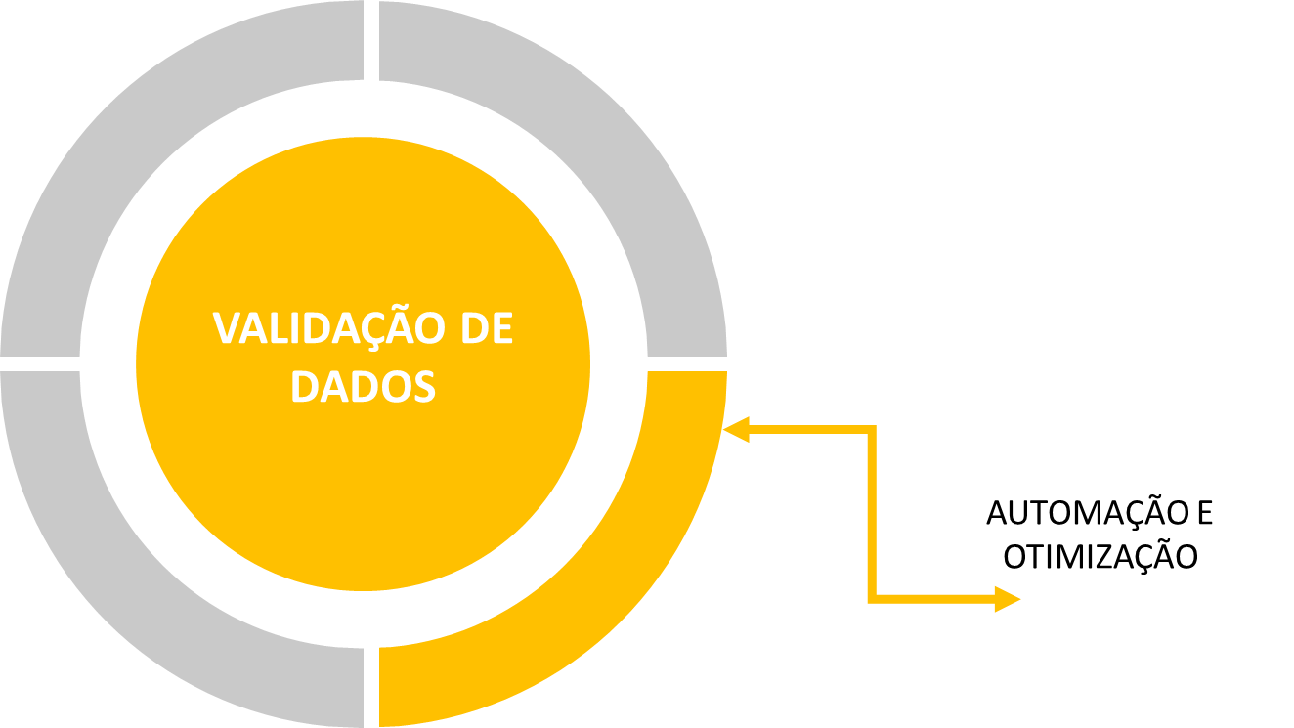

* COMPRIMENTO DO TEXTO;
* NÚMERO INTEIRO;
* DECIMAL;
* DATA;
* HORA;
*LISTA;
* PERSONALIZADO

VALIDAÇÃO EM AÇÃO
VALIDAÇÃO DE DADOS

CARRO | CPF | ENCOMENDA | CLIENTE | CAIXAS | USO DA CAPACIDADE | ENTREGA | HORA | FROTA
 |  |  |  |  |  |  |  | Fiat Fiorino
 |  |  |  |  |  |  |  | Fiat Ducato
 |  |  |  |  |  |  |  | Peugeot Expert
 |  |  |  |  |  |  |  | Peugeot Partner CS
 |  |  |  |  |  |  |  | Mercedes-Benz Sprinter
 |  |  |  |  |  |  |  | Mercedes-Benz Vito

Número Inteiro
 |  |  |  |  |  |  |  | ENCOMENDA | CLIENTE
 |  |  |  |  |  |  |  | 1001 | FACEBOOK
 |  |  |  |  |  |  |  | 1002 | NETFLIX
Lista
Frota
Comprimento do Texto
Igual à 11
Data
D + 1
Hora
Entre 08:00 e 17:00
 |  |  |  |  |  |  |  | 1003 | FEDEX
Personalizado
Não pode ser repetido
 |  |  |  |  |  |  |  | 1004 | AMAZON
Decimal
Entre 1% e 100%
 |  |  |  |  |  |  |  | 1005 | TESLA MOTOR
 |  |  |  |  |  |  |  | 1006 | TACO BELL
 |  |  |  |  |  |  |  | 1007 | NUBANK
 |  |  |  |  |  |  |  | 1008 | NINTENDO
 |  |  |  |  |  |  |  | 1009 | SANSUNG
 |  |  |  |  |  |  |  | 1010 | NESTLÉ
 |  |  |  |  |  |  |  | 1011 | DELL
 |  |  |  |  |  |  |  | 1012 | TOTVS
 |  |  |  |  |  |  |  | 1013 | SONY
 |  |  |  |  |  |  |  | 1014 | BETHESDA
 |  |  |  |  |  |  |  | 1015 | NIKE

FUNÇÕES BD
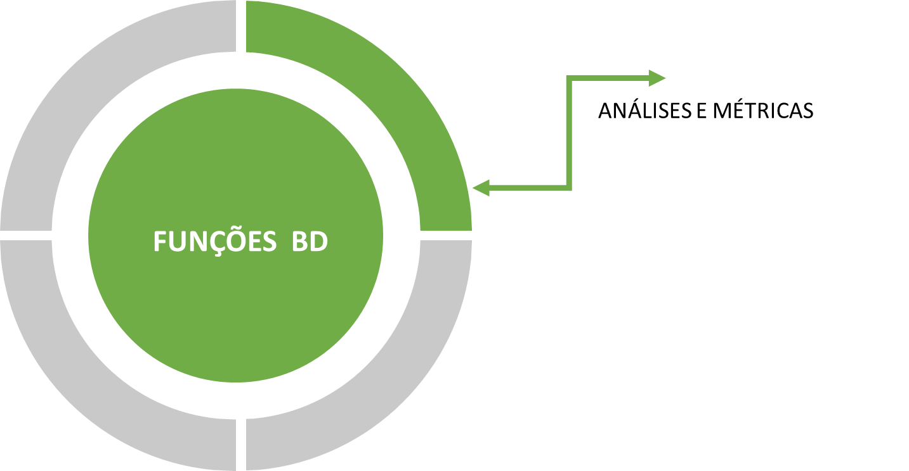

*BDSOMA();
*BDMÉDIA();
*BDMÁX();
*BDMÍN();
*BDCONTAR();
*BDCONTARA();

FINANCEIRAS


*TAXA;
*NPER;
*VP;
*VF;
*PGTO;
*VFPLANO

FUNÇÕES FINANCEIRAS
VP
Qual deve ser o valor do Capital Inicial para
o resgate de R$ 150.000,00, em um prazo de
24 meses, com a taxa de juros 2% a.m.?
PGTO
Dado o Valor do Financiamento de 70.000,00,
com perído de 30 meses, com taxa de 1,3%,
qual será o valor da parcela?
Valor Presente |  | Pagamento
Tipo | Valores | Tipo | Valores
Prazo de Operação | 24 | Valor Financiamento | 70,000.00
Taxa de Juros a. m. | 2.00% | Parcelas | 30
Valor do Resgate | R$ 150,000.00 | Taxa de Juros | 1.3%
Capital Inicial |  | Valor da Parcela

VF
Com R$ 150.000,00 para investimento, você
analisou uma proposta anual, considerando uma
taxa de 1,98% a.m.. Depois de analisar a
proposta, qual deve ser o valor de retorno?
NPER
Pensando em juntar R$ 10.000,00, você
analisou algumas propostas e optou por
uma com taxa 0,5%. Você sabe que é possível
guardar R$ 1.250,00 mensalmente. Mas,
em quanto tempo você conseguirá juntar esse dinheiro?
Valor Futuro |  | NPER
Tipo | Valores | Tipo | Valores
Valor do Empréstimo | -R$ 150,000.00 | Capital Aplicado | -R$ 1,000.00
Prazo de Operação | 12 | Taxa de Juros | 0.50%
Taxa de Juros a. m. | 1.98% | Objetivo | R$ 10,000.00
Valor Total Devolvido |  | Valor da Parcela | -R$ 1,250.00
 |  | Tempo

TAXA
Você recebeu uma proposta de investimento,
extremamente. A proposta indica que você
deve investir R$ 100.000,00, com retorno
de R$ 210.200,00.
VFPLANO
Aplicando R$ 50.000,00 poupança no
começo do ano, qual será o valor a
ser recuperado no final do ano?
Taxa
Tipo | Valores | Valor Futuro sobre um Plano
Valor da Aplicação | -R$ 100,000.00 | Capital Inicial | Valor Futuro
Prazo Opração | 12 | R$ 50,000.00
Valor do Resgate | R$ 210,200.00
Taxa de Juros |  | Aniversário | Rendimento
 |  | 01/01/2015 | 0.5828%
 |  | 01/02/2015 | 0.5840%
 |  | 01/03/2015 | 0.5199%
 |  | 01/04/2015 | 0.6388%
 |  | 01/05/2015 | 0.5713%
 |  | 01/06/2015 | 0.6596%
 |  | 01/07/2015 | 0.6602%
 |  | 01/08/2015 | 0.6945%
 |  | 01/09/2015 | 0.6900%
 |  | 01/10/2015 | 0.7156%
 |  | 01/11/2015 | 0.6136%
 |  | 01/12/2015 | 0.7297%

ATIVIDADE FINANCEIRAS 01
TABELA DE SIMULAÇÃO

Valor Presente |  | 18 | 24 | 30 | 36 | 42 | 48 | 54 | 60
R$ 10,000.00 | 0.75%
 | 1.00%
 | 1.25%
 | 1.50%
 | 1.75%
 | 2.00%
 | 2.25%
 | 2.50%

SIMULAÇÃO
Baseado no Período, na Taxa e no Valor Presente, simule o Pagamento.

ATIVIDADE FINANCEIRAS 02
Atraído por um novo empreendimento, você foi verificar valores e condições de pagamento. Ao conversar com o corretor, foi informado(a) que o valor do empreendimento é de R$ 375.029,32 e que a taxa de juros ao ano é de 8,04%.
No entanto, para que o financiamento seja aprovado, você deve ter uma entrada de no mínimo 20% do valor do empreendimento e o valor das parcelas não poderá comprometer a terceira parte de sua renda bruta. O período de financiamento máximo é de 420 meses.
Tomando como base o valor desse empreendimento e entrada de 20%, qual deve ser o valor mensal máximo e, em quanto tempo (meses)?

SIMULAÇÃO

ALERTA: Quando o Valor Mensal ultrapassar a terceira parte da renda, apresente a mensagem "Fora do Limite", caso contrário, "No Limite".
Valor do Apartamento | Valor Mensal
Entrada
Taxa de juros (ao mês) | Renda | R$ 7,000.00
Valor a ser financiado
Número de Meses | ALERTA

ATIVIDADE FINANCEIRAS 03
Você quer juntar R$ 15.000,00 para realizar um passeio à Europa razoalvemente confortável. Neste momento você possui R$ 1.000,00 guardados e pelos seus cálculos, notou que conseguirá poupar R$ 550,00 por mês, no entanto, você não sabe em quanto tempo terá o dinheiro em mãos para realizar o seu passeio.
Levando em consideração uma proximidade de rendimento, você usará o valor de 0,6058 para realizar essa simulação.

POUPAR PARA VIAJAR

Poupança Atual
Pagamento Mensal
Poupança Desejada
Taxa
Número de Parcelas

TESTE DE HIPÓTESE E ANÁLISE
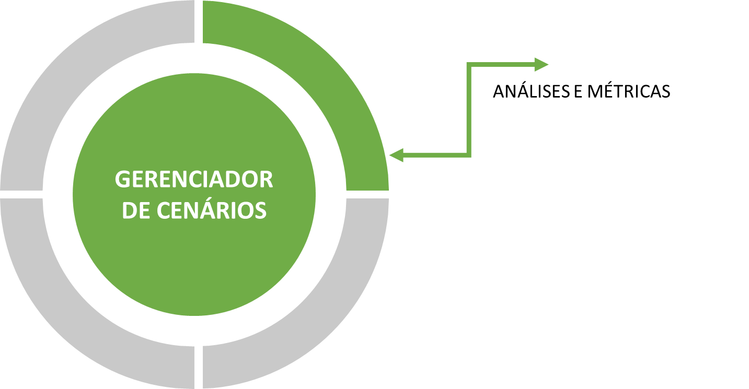

*GERENCIADOR DE CENÁRIO;
*ATINGIR META;
*SOLVER

GERENCIADOR DE CENÁRIO
CIDADES | Jan | Fev | Mar | Soma | Meta | Resultado
São Paulo | 144 | 242 | 400 | 786 | 594 | Prêmio
Guarulhos | 186 | 157 | 220 | 563 | 394 | Prêmio
Campinas | 217 | 163 | 202 | 582 | 423 | Prêmio
Santos | 102 | 202 | 195 | 499 | 442 | Prêmio
VENDAS POR CIDADES

ATINGIR META
FINANCIAMENTO
Qual deve ser o valor financiado para uma parcela de R$ 830,00?
FINANCIAMENTO
Itens | Valores
Valor Financiado | R$ 21,000.00
Taxa | 1.79%
Parcelas | 24
Parcela | -R$ 1,084.06
Valor Devolvido | -R$ 26,017.35
Ágio | -R$ 5,017.35

FUNÇÕES PESQUISA E REFERENCIA
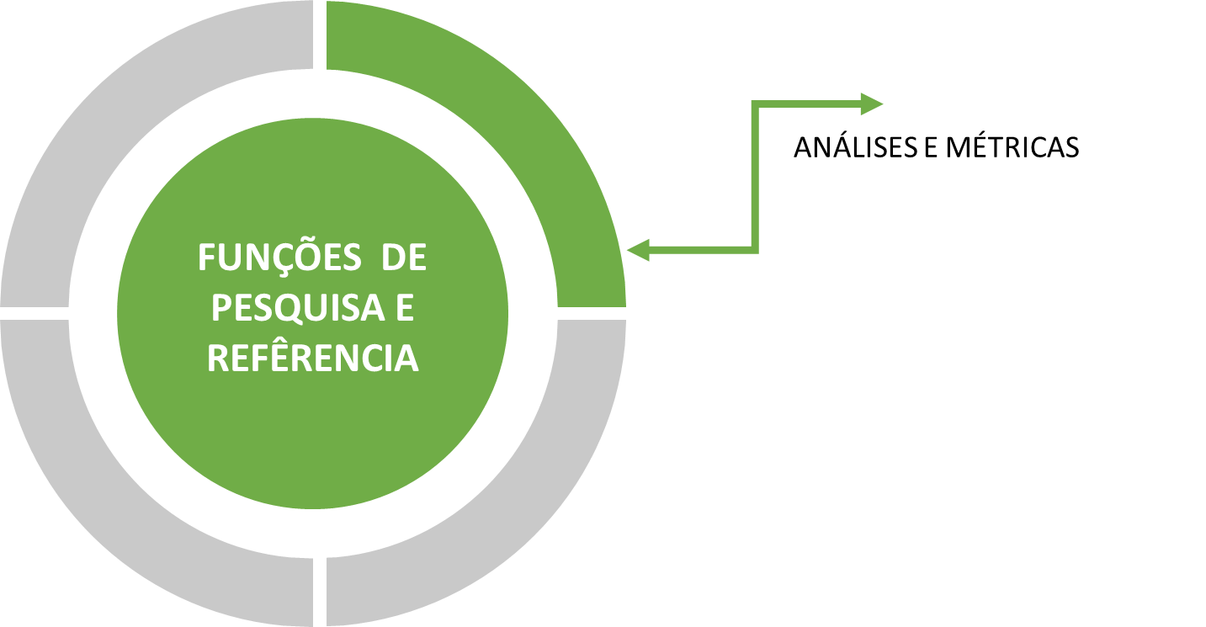

*ÍNDICE;
*CORRESP;
*DESLOC;
*INDIRETO;

ATIVIDADE PESQUISA 01
CONTROLE - SUPORTE CLARIFY

SALA | 1 | POSIÇÃO DA MAQUINA | 10

REF: | MAC110 |  | ID | DESCRIÇÃO | CUSTO | DEPRECIAÇÃO | AQUISIÇÃO | TEM DE USO | VALOR | WINDOWS | OFFICE
ID: |  |  | PD1069 | MAC101 | R$1,200.00 | 4% | 2014-05-28 | 6 | R$912.00 | WINDOWNS 10 | OFFICE 365
 |  |  | PD3348 | MAC102 | R$1,050.00 | 3% | 2017-03-20 | 3 | R$955.50 | WINDOWNS 10 | OFFICE 365
 |  |  | PD1065 | MAC103 | R$1,050.00 | 6% | 2016-04-11 | 4 | R$798.00 | WINDOWS 8.1 | OFFICE 2016
ENCONTRE O ID DA MÁQUINA UTILIZANDO AS INFORMAÇÕES DE REFERÊNCIA.
 |  |  | PD3360 | MAC104 | R$1,050.00 | 6% | 2015-05-17 | 5 | R$735.00 | WINDOWNS 10 | OFFICE 365
 |  |  | PD3242 | MAC105 | R$1,200.00 | 6% | 2014-08-02 | 6 | R$768.00 | WINDOWNS 10 | OFFICE 365
 |  |  | PD2647 | MAC106 | R$1,050.00 | 5% | 2015-10-28 | 4 | R$840.00 | WINDOWS 8.1 | OFFICE 365
 |  |  | PD1759 | MAC107 | R$1,200.00 | 4% | 2014-01-20 | 6 | R$912.00 | WINDOWNS 10 | OFFICE 2016
 |  |  | PD3846 | MAC108 | R$1,200.00 | 7% | 2014-08-14 | 6 | R$696.00 | WINDOWNS 10 | OFFICE 365
 |  |  | PD2840 | MAC109 | R$1,050.00 | 4% | 2016-04-12 | 4 | R$882.00 | WINDOWNS 10 | OFFICE 365
 |  |  | PD1003 | MAC110 | R$1,200.00 | 7% | 2014-12-05 | 5 | R$780.00 | WINDOWNS 10 | OFFICE 2016
 |  |  | PD3820 | MAC111 | R$1,050.00 | 3% | 2014-04-13 | 6 | R$861.00 | WINDOWNS 10 | OFFICE 365
 |  |  | PD1538 | MAC112 | R$1,050.00 | 5% | 2017-07-31 | 3 | R$892.50 | WINDOWS 8.1 | OFFICE 365
 |  |  | PD3255 | MAC113 | R$1,050.00 | 4% | 2017-11-12 | 2 | R$966.00 | WINDOWNS 10 | OFFICE 2016
 |  |  | PD1855 | MAC114 | R$1,200.00 | 4% | 2014-08-16 | 6 | R$912.00 | WINDOWNS 10 | OFFICE 365
 |  |  | PD1668 | MAC115 | R$1,050.00 | 7% | 2016-09-05 | 4 | R$756.00 | WINDOWNS 10 | OFFICE 2016
 |  |  | PD2523 | MAC116 | R$1,200.00 | 6% | 2017-12-30 | 2 | R$1,056.00 | WINDOWNS 10 | OFFICE 365
 |  |  | PD1732 | MAC117 | R$1,050.00 | 6% | 2015-12-05 | 4 | R$798.00 | WINDOWNS 10 | OFFICE 365
 |  |  | PD1309 | MAC118 | R$1,050.00 | 7% | 2015-08-29 | 5 | R$682.50 | WINDOWNS 10 | OFFICE 365
 |  |  | PD2907 | MAC119 | R$1,050.00 | 3% | 2014-06-09 | 6 | R$861.00 | WINDOWS 8.1 | OFFICE 365
 |  |  | PD1177 | MAC120 | R$1,050.00 | 6% | 2015-01-02 | 5 | R$735.00 | WINDOWNS 10 | OFFICE 365
 |  |  | PD2276 | MAC201 | R$1,350.00 | 3% | 2015-12-31 | 4 | R$1,188.00 | WINDOWNS 10 | OFFICE 365
 |  |  | PD2858 | MAC202 | R$1,350.00 | 4% | 2017-10-09 | 2 | R$1,242.00 | WINDOWS 8.1 | OFFICE 365
 |  |  | PD3997 | MAC203 | R$1,200.00 | 7% | 2015-09-18 | 4 | R$864.00 | WINDOWNS 10 | OFFICE 2016
 |  |  | PD3868 | MAC204 | R$1,200.00 | 5% | 2014-08-26 | 6 | R$840.00 | WINDOWNS 10 | OFFICE 365
 |  |  | PD3981 | MAC205 | R$1,200.00 | 4% | 2015-06-16 | 5 | R$960.00 | WINDOWS 8.1 | OFFICE 2016
 |  |  | PD2473 | MAC206 | R$1,200.00 | 4% | 2017-02-23 | 3 | R$1,056.00 | WINDOWNS 10 | OFFICE 365
 |  |  | PD3514 | MAC207 | R$1,050.00 | 6% | 2017-07-14 | 3 | R$861.00 | WINDOWNS 10 | OFFICE 365
 |  |  | PD3687 | MAC208 | R$1,200.00 | 4% | 2016-11-26 | 3 | R$1,056.00 | WINDOWNS 10 | OFFICE 365
 |  |  | PD1938 | MAC209 | R$1,200.00 | 5% | 2014-02-10 | 6 | R$840.00 | WINDOWNS 10 | OFFICE 2016
 |  |  | PD2460 | MAC210 | R$1,050.00 | 4% | 2017-09-16 | 2 | R$966.00 | WINDOWS 8.1 | OFFICE 365
 |  |  | PD1898 | MAC211 | R$1,200.00 | 5% | 2015-12-30 | 4 | R$960.00 | WINDOWNS 10 | OFFICE 365
 |  |  | PD1897 | MAC212 | R$1,350.00 | 7% | 2014-11-10 | 5 | R$877.50 | WINDOWNS 10 | OFFICE 2016
 |  |  | PD3318 | MAC213 | R$1,050.00 | 5% | 2015-07-12 | 5 | R$787.50 | WINDOWNS 10 | OFFICE 365
 |  |  | PD3053 | MAC214 | R$1,200.00 | 7% | 2014-04-02 | 6 | R$696.00 | WINDOWS 8.1 | OFFICE 365
 |  |  | PD2389 | MAC215 | R$1,050.00 | 6% | 2014-01-14 | 6 | R$672.00 | WINDOWNS 10 | OFFICE 365
 |  |  | PD3717 | MAC216 | R$1,200.00 | 6% | 2015-05-02 | 5 | R$840.00 | WINDOWNS 10 | OFFICE 365
 |  |  | PD1774 | MAC217 | R$1,050.00 | 4% | 2016-08-03 | 4 | R$882.00 | WINDOWNS 10 | OFFICE 365
 |  |  | PD3337 | MAC218 | R$1,050.00 | 5% | 2016-09-24 | 3 | R$892.50 | WINDOWNS 10 | OFFICE 365
 |  |  | PD1397 | MAC219 | R$1,050.00 | 6% | 2015-03-20 | 5 | R$735.00 | WINDOWNS 10 | OFFICE 365
 |  |  | PD1932 | MAC220 | R$1,200.00 | 3% | 2017-01-12 | 3 | R$1,092.00 | WINDOWNS 10 | OFFICE 365
 |  |  | PD2327 | MAC301 | R$1,200.00 | 4% | 2016-09-01 | 4 | R$1,008.00 | WINDOWNS 10 | OFFICE 365
 |  |  | PD2054 | MAC302 | R$1,200.00 | 4% | 2016-01-13 | 4 | R$1,008.00 | WINDOWNS 10 | OFFICE 365
 |  |  | PD3880 | MAC303 | R$1,200.00 | 7% | 2017-04-19 | 3 | R$948.00 | WINDOWNS 10 | OFFICE 365
 |  |  | PD1334 | MAC304 | R$1,350.00 | 5% | 2016-01-06 | 4 | R$1,080.00 | WINDOWNS 10 | OFFICE 365
 |  |  | PD3081 | MAC305 | R$1,050.00 | 7% | 2015-06-28 | 5 | R$682.50 | WINDOWNS 10 | OFFICE 365
 |  |  | PD2596 | MAC306 | R$1,200.00 | 7% | 2017-07-30 | 3 | R$948.00 | WINDOWNS 10 | OFFICE 2016
 |  |  | PD1291 | MAC307 | R$1,050.00 | 6% | 2016-03-08 | 4 | R$798.00 | WINDOWS 8.1 | OFFICE 365
 |  |  | PD2294 | MAC308 | R$1,050.00 | 4% | 2015-04-05 | 5 | R$840.00 | WINDOWNS 10 | OFFICE 365
 |  |  | PD3562 | MAC309 | R$1,200.00 | 7% | 2015-09-21 | 4 | R$864.00 | WINDOWNS 10 | OFFICE 365
 |  |  | PD1837 | MAC310 | R$1,350.00 | 4% | 2014-11-06 | 5 | R$1,080.00 | WINDOWNS 10 | OFFICE 2016
 |  |  | PD2321 | MAC311 | R$1,200.00 | 4% | 2016-05-05 | 4 | R$1,008.00 | WINDOWS 8.1 | OFFICE 365
 |  |  | PD2064 | MAC312 | R$1,050.00 | 4% | 2016-03-24 | 4 | R$882.00 | WINDOWS 8.1 | OFFICE 365
 |  |  | PD3215 | MAC313 | R$1,200.00 | 3% | 2014-07-04 | 6 | R$984.00 | WINDOWS 8.1 | OFFICE 365
 |  |  | PD1105 | MAC314 | R$1,200.00 | 3% | 2014-12-25 | 5 | R$1,020.00 | WINDOWNS 10 | OFFICE 2016
 |  |  | PD1462 | MAC315 | R$1,050.00 | 4% | 2015-06-03 | 5 | R$840.00 | WINDOWNS 10 | OFFICE 2016
 |  |  | PD2270 | MAC316 | R$1,200.00 | 3% | 2017-06-30 | 3 | R$1,092.00 | WINDOWNS 10 | OFFICE 365
 |  |  | PD3511 | MAC317 | R$1,050.00 | 7% | 2015-12-28 | 4 | R$756.00 | WINDOWNS 10 | OFFICE 365
 |  |  | PD1278 | MAC318 | R$1,050.00 | 5% | 2016-07-29 | 4 | R$840.00 | WINDOWNS 10 | OFFICE 365
 |  |  | PD1118 | MAC319 | R$1,350.00 | 3% | 2015-02-06 | 5 | R$1,147.50 | WINDOWNS 10 | OFFICE 365
 |  |  | PD3808 | MAC320 | R$1,050.00 | 4% | 2016-10-13 | 3 | R$924.00 | WINDOWS 8.1 | OFFICE 365
 |  |  | PD3602 | MAC401 | R$1,050.00 | 5% | 2016-10-12 | 3 | R$892.50 | WINDOWNS 10 | OFFICE 365
 |  |  | PD2764 | MAC402 | R$1,200.00 | 7% | 2014-02-08 | 6 | R$696.00 | WINDOWNS 10 | OFFICE 365
 |  |  | PD1580 | MAC403 | R$1,200.00 | 5% | 2015-07-18 | 5 | R$900.00 | WINDOWNS 10 | OFFICE 2016
 |  |  | PD2746 | MAC404 | R$1,050.00 | 5% | 2017-09-13 | 3 | R$892.50 | WINDOWNS 10 | OFFICE 365
 |  |  | PD2589 | MAC405 | R$1,350.00 | 3% | 2016-06-16 | 4 | R$1,188.00 | WINDOWNS 10 | OFFICE 365
 |  |  | PD1316 | MAC406 | R$1,050.00 | 5% | 2014-08-12 | 6 | R$735.00 | WINDOWS 8.1 | OFFICE 365
 |  |  | PD1215 | MAC407 | R$1,050.00 | 5% | 2016-04-12 | 4 | R$840.00 | WINDOWNS 10 | OFFICE 365
 |  |  | PD1442 | MAC408 | R$1,200.00 | 6% | 2014-01-15 | 6 | R$768.00 | WINDOWNS 10 | OFFICE 2016
 |  |  | PD3546 | MAC409 | R$1,050.00 | 4% | 2017-08-04 | 3 | R$924.00 | WINDOWNS 10 | OFFICE 365
 |  |  | PD1880 | MAC410 | R$1,050.00 | 5% | 2017-11-29 | 2 | R$945.00 | WINDOWNS 10 | OFFICE 2016
 |  |  | PD1752 | MAC411 | R$1,200.00 | 7% | 2016-08-21 | 4 | R$864.00 | WINDOWNS 10 | OFFICE 365
 |  |  | PD1717 | MAC412 | R$1,200.00 | 7% | 2016-07-06 | 4 | R$864.00 | WINDOWNS 10 | OFFICE 365
 |  |  | PD2642 | MAC413 | R$1,050.00 | 7% | 2014-03-01 | 6 | R$609.00 | WINDOWNS 10 | OFFICE 2016
 |  |  | PD3676 | MAC414 | R$1,350.00 | 4% | 2016-10-23 | 3 | R$1,188.00 | WINDOWNS 10 | OFFICE 365
 |  |  | PD3617 | MAC415 | R$1,050.00 | 3% | 2017-01-15 | 3 | R$955.50 | WINDOWNS 10 | OFFICE 365
 |  |  | PD2495 | MAC416 | R$1,050.00 | 5% | 2017-08-31 | 3 | R$892.50 | WINDOWNS 10 | OFFICE 2016
 |  |  | PD1724 | MAC417 | R$1,200.00 | 7% | 2017-01-22 | 3 | R$948.00 | WINDOWNS 10 | OFFICE 2016
 |  |  | PD3171 | MAC418 | R$1,200.00 | 3% | 2015-05-20 | 5 | R$1,020.00 | WINDOWNS 10 | OFFICE 365
 |  |  | PD3676 | MAC419 | R$1,200.00 | 7% | 2016-01-19 | 4 | R$864.00 | WINDOWNS 10 | OFFICE 365
 |  |  | PD3370 | MAC420 | R$1,200.00 | 3% | 2017-03-29 | 3 | R$1,092.00 | WINDOWNS 10 | OFFICE 365

ATIVIDADE PESQUISA 02
VENDAS PRODUTO X VENDEDOR

PRODUTO | ERIKA | MARIA | JONAS | JOÃO | CARLOS | AUGUSTO | DOUGLAS | PRODUTO | G3
Tc199 | R$28,000.00 | R$27,000.00 | R$17,000.00 | R$27,000.00 | R$20,000.00 | R$30,000.00 | R$20,000.00 | VENDEDOR | AUGUSTO
3000 | R$23,000.00 | R$28,000.00 | R$20,000.00 | R$17,000.00 | R$25,000.00 | R$21,000.00 | R$11,000.00 | Valor
i14-7472-A20G | R$15,000.00 | R$30,000.00 | R$24,000.00 | R$12,000.00 | R$28,000.00 | R$20,000.00 | R$23,000.00
VALOR
Localize o Valor de acordo com a
referência cruzada entre Vendedor e Produto.
Blade Pro | R$12,000.00 | R$19,000.00 | R$30,000.00 | R$23,000.00 | R$10,000.00 | R$30,000.00 | R$14,000.00
G3 | R$12,000.00 | R$12,000.00 | R$17,000.00 | R$20,000.00 | R$11,000.00 | R$11,000.00 | R$28,000.00
Arc | R$15,000.00 | R$23,000.00 | R$20,000.00 | R$18,000.00 | R$19,000.00 | R$28,000.00 | R$26,000.00
K400 Alfanumérico | R$11,000.00 | R$17,000.00 | R$15,000.00 | R$20,000.00 | R$14,000.00 | R$21,000.00 | R$20,000.00
Prodigy G213 | R$24,000.00 | R$18,000.00 | R$13,000.00 | R$27,000.00 | R$28,000.00 | R$22,000.00 | R$16,000.00
Surface Book 2 | R$27,000.00 | R$18,000.00 | R$13,000.00 | R$26,000.00 | R$27,000.00 | R$22,000.00 | R$13,000.00
Tc192 | R$22,000.00 | R$13,000.00 | R$28,000.00 | R$29,000.00 | R$14,000.00 | R$25,000.00 | R$30,000.00
MK270 Alfanumérico | R$27,000.00 | R$24,000.00 | R$23,000.00 | R$22,000.00 | R$18,000.00 | R$19,000.00 | R$14,000.00
i15-3576-M70 | R$26,000.00 | R$18,000.00 | R$21,000.00 | R$15,000.00 | R$30,000.00 | R$12,000.00 | R$30,000.00
DeathAdder Óptico | R$21,000.00 | R$20,000.00 | R$17,000.00 | R$17,000.00 | R$13,000.00 | R$30,000.00 | R$15,000.00
Optical Desktop 2000 | R$26,000.00 | R$19,000.00 | R$20,000.00 | R$21,000.00 | R$16,000.00 | R$26,000.00 | R$17,000.00
Harpoon RGB CH-9301011-NA | R$24,000.00 | R$17,000.00 | R$19,000.00 | R$19,000.00 | R$19,000.00 | R$28,000.00 | R$13,000.00
Blade14 i7-7700HQ | R$17,000.00 | R$25,000.00 | R$20,000.00 | R$14,000.00 | R$19,000.00 | R$29,000.00 | R$20,000.00
K55 RGB CH-9206015-NA | R$10,000.00 | R$29,000.00 | R$28,000.00 | R$16,000.00 | R$21,000.00 | R$10,000.00 | R$19,000.00
Naga | R$12,000.00 | R$12,000.00 | R$30,000.00 | R$18,000.00 | R$19,000.00 | R$17,000.00 | R$24,000.00
Wired 200 | R$19,000.00 | R$28,000.00 | R$16,000.00 | R$11,000.00 | R$14,000.00 | R$22,000.00 | R$21,000.00
Mamba | R$25,000.00 | R$25,000.00 | R$30,000.00 | R$21,000.00 | R$30,000.00 | R$16,000.00 | R$30,000.00
Tc196 | R$21,000.00 | R$19,000.00 | R$13,000.00 | R$29,000.00 | R$26,000.00 | R$16,000.00 | R$18,000.00
K230 | R$18,000.00 | R$15,000.00 | R$13,000.00 | R$18,000.00 | R$10,000.00 | R$23,000.00 | R$16,000.00
Blackwidow Ultimate Gamer | R$27,000.00 | R$14,000.00 | R$22,000.00 | R$19,000.00 | R$13,000.00 | R$20,000.00 | R$27,000.00
Glaive RGB CH-9302011-NA P | R$17,000.00 | R$26,000.00 | R$27,000.00 | R$15,000.00 | R$11,000.00 | R$14,000.00 | R$14,000.00

ATIVIDADE PESQUISA 03
TOTAL GERAL
Nesta tarefa, você deve somar os valores de acordo com o Mês selecionado na lista,
em seguida, faça a soma de acordo com a CIDADE.

CIDADES | MACAPÁ |  | MÊS | MAR
Total Geral |  |  | Total Geral

CIDADES | JAN | FEV | MAR | ABR | MAI | JUN | JUL | AGO | SET | OUT | NOV | DEZ
RIO BRANCO | R$1,943,218.00 | R$3,738,930.00 | R$2,489,414.00 | R$2,679,397.00 | R$1,282,840.00 | R$1,652,156.00 | R$4,577,553.00 | R$4,566,622.00 | R$3,389,388.00 | R$1,860,082.00 | R$1,693,799.00 | R$4,535,184.00
MACAPÁ | R$2,767,901.00 | R$4,185,518.00 | R$2,963,437.00 | R$3,017,661.00 | R$1,457,089.00 | R$3,571,618.00 | R$1,326,131.00 | R$4,984,822.00 | R$2,738,343.00 | R$3,262,497.00 | R$2,972,031.00 | R$2,811,560.00
MANAUS | R$1,946,536.00 | R$2,806,029.00 | R$3,877,289.00 | R$2,380,312.00 | R$3,155,609.00 | R$4,414,730.00 | R$1,728,346.00 | R$1,174,175.00 | R$2,754,542.00 | R$4,592,390.00 | R$4,122,302.00 | R$4,973,604.00
BELÉM | R$3,012,392.00 | R$1,932,597.00 | R$1,268,532.00 | R$3,968,948.00 | R$1,532,569.00 | R$4,031,457.00 | R$3,554,603.00 | R$2,229,128.00 | R$3,759,988.00 | R$4,605,457.00 | R$2,559,638.00 | R$2,541,000.00
PORTO VELHO | R$1,841,554.00 | R$2,642,506.00 | R$4,347,083.00 | R$4,247,058.00 | R$1,208,853.00 | R$4,439,874.00 | R$2,526,059.00 | R$3,682,459.00 | R$4,968,660.00 | R$1,063,084.00 | R$2,920,399.00 | R$2,618,772.00
BOA VISTA | R$1,942,594.00 | R$2,882,985.00 | R$2,952,334.00 | R$2,630,891.00 | R$3,467,465.00 | R$3,958,502.00 | R$3,758,076.00 | R$3,314,598.00 | R$1,547,008.00 | R$1,848,986.00 | R$2,382,937.00 | R$1,168,980.00
PALMAS | R$3,107,541.00 | R$2,562,659.00 | R$2,722,612.00 | R$1,737,466.00 | R$2,264,659.00 | R$4,376,623.00 | R$2,428,188.00 | R$2,100,694.00 | R$3,688,094.00 | R$3,946,191.00 | R$3,568,942.00 | R$1,346,029.00
MACEIÓ | R$3,868,990.00 | R$3,536,970.00 | R$4,029,130.00 | R$1,839,548.00 | R$2,929,321.00 | R$3,929,592.00 | R$4,051,323.00 | R$2,638,444.00 | R$2,737,492.00 | R$4,703,200.00 | R$4,196,801.00 | R$2,377,461.00
SALVADOR | R$3,151,425.00 | R$3,642,616.00 | R$2,984,580.00 | R$2,077,322.00 | R$4,959,737.00 | R$3,746,551.00 | R$1,735,942.00 | R$3,681,347.00 | R$2,096,654.00 | R$4,935,724.00 | R$3,732,701.00 | R$3,286,578.00
FORTALEZA | R$1,368,850.00 | R$4,435,719.00 | R$3,423,072.00 | R$2,790,541.00 | R$3,862,027.00 | R$3,779,225.00 | R$4,797,445.00 | R$2,503,743.00 | R$3,153,994.00 | R$1,515,280.00 | R$1,489,936.00 | R$1,684,235.00
SÃO LUÍS | R$4,340,421.00 | R$4,886,827.00 | R$3,067,822.00 | R$4,283,619.00 | R$1,146,804.00 | R$2,568,501.00 | R$2,760,361.00 | R$2,620,199.00 | R$4,467,827.00 | R$1,392,009.00 | R$1,902,599.00 | R$2,877,225.00
JOÃO PESSOA | R$3,011,888.00 | R$4,314,193.00 | R$2,459,318.00 | R$1,110,483.00 | R$2,510,676.00 | R$1,140,810.00 | R$1,975,452.00 | R$2,654,078.00 | R$3,303,672.00 | R$1,117,768.00 | R$4,324,293.00 | R$4,823,961.00
RECIFE | R$2,078,476.00 | R$3,321,352.00 | R$2,578,930.00 | R$3,654,936.00 | R$1,489,424.00 | R$2,615,450.00 | R$1,826,555.00 | R$3,407,250.00 | R$3,250,968.00 | R$3,286,410.00 | R$4,448,732.00 | R$3,254,427.00
TERESINA | R$1,357,840.00 | R$4,933,133.00 | R$2,204,572.00 | R$4,089,306.00 | R$1,463,648.00 | R$3,746,986.00 | R$1,276,191.00 | R$2,211,327.00 | R$4,733,140.00 | R$2,708,833.00 | R$4,961,562.00 | R$3,012,823.00
NATAL | R$3,023,418.00 | R$3,707,354.00 | R$4,482,577.00 | R$3,819,389.00 | R$3,709,922.00 | R$3,219,981.00 | R$1,015,027.00 | R$1,369,078.00 | R$2,909,646.00 | R$2,008,973.00 | R$1,742,417.00 | R$4,247,111.00
ARACAJU | R$3,163,083.00 | R$2,823,769.00 | R$4,561,297.00 | R$3,031,875.00 | R$2,319,154.00 | R$2,498,698.00 | R$4,476,106.00 | R$2,040,230.00 | R$3,276,305.00 | R$4,847,809.00 | R$2,726,148.00 | R$4,851,146.00
CENTRO-OESTE | R$3,020,608.00 | R$3,176,422.00 | R$4,105,141.00 | R$4,756,830.00 | R$1,282,590.00 | R$4,036,563.00 | R$3,910,673.00 | R$2,578,654.00 | R$2,027,467.00 | R$2,845,425.00 | R$1,763,430.00 | R$2,066,598.00
GOIÂNIA | R$4,999,248.00 | R$4,994,811.00 | R$4,604,463.00 | R$2,634,173.00 | R$4,701,708.00 | R$3,676,975.00 | R$2,351,090.00 | R$3,391,102.00 | R$2,413,749.00 | R$3,530,574.00 | R$2,341,858.00 | R$4,905,114.00
CUIABÁ | R$1,607,218.00 | R$1,737,494.00 | R$2,616,257.00 | R$3,813,781.00 | R$4,467,275.00 | R$4,648,654.00 | R$2,901,899.00 | R$2,507,356.00 | R$3,468,549.00 | R$1,438,880.00 | R$3,800,940.00 | R$2,032,068.00
CAMPO GRANDE | R$1,326,411.00 | R$1,537,826.00 | R$2,877,888.00 | R$3,254,378.00 | R$1,465,573.00 | R$2,698,133.00 | R$4,858,857.00 | R$1,455,867.00 | R$3,706,494.00 | R$4,646,791.00 | R$2,877,336.00 | R$1,420,375.00
BRASÍLIA | R$2,545,503.00 | R$4,731,915.00 | R$2,115,871.00 | R$1,491,273.00 | R$2,661,432.00 | R$2,287,710.00 | R$1,825,630.00 | R$3,451,531.00 | R$4,646,062.00 | R$1,052,626.00 | R$4,866,107.00 | R$3,600,861.00
VITÓRIA | R$4,549,318.00 | R$2,567,640.00 | R$1,593,995.00 | R$1,191,008.00 | R$4,406,192.00 | R$3,694,717.00 | R$3,897,273.00 | R$3,479,100.00 | R$1,969,870.00 | R$4,381,941.00 | R$3,426,418.00 | R$1,632,156.00
BELO HORIZONTE | R$1,006,803.00 | R$1,191,479.00 | R$4,596,756.00 | R$4,082,359.00 | R$4,770,002.00 | R$1,539,966.00 | R$3,945,599.00 | R$2,295,402.00 | R$1,399,739.00 | R$2,815,923.00 | R$2,269,943.00 | R$2,811,729.00
SÃO PAULO | R$3,543,762.00 | R$2,773,989.00 | R$4,146,438.00 | R$1,227,189.00 | R$1,598,783.00 | R$2,220,169.00 | R$4,862,088.00 | R$4,661,332.00 | R$4,016,707.00 | R$4,918,704.00 | R$3,491,387.00 | R$1,269,558.00
RIO DE JANEIRO | R$1,458,903.00 | R$4,561,421.00 | R$1,953,524.00 | R$4,221,963.00 | R$2,477,249.00 | R$4,384,764.00 | R$2,533,102.00 | R$4,817,255.00 | R$1,149,317.00 | R$3,814,654.00 | R$4,826,935.00 | R$4,498,908.00
CURITIBA | R$2,664,315.00 | R$2,041,232.00 | R$3,311,251.00 | R$2,375,049.00 | R$3,055,006.00 | R$4,114,460.00 | R$3,845,799.00 | R$1,431,148.00 | R$4,993,567.00 | R$1,483,440.00 | R$3,157,052.00 | R$3,516,438.00
PORTO ALEGRE | R$1,714,550.00 | R$2,641,544.00 | R$3,912,565.00 | R$4,675,703.00 | R$3,347,409.00 | R$1,871,060.00 | R$1,742,798.00 | R$4,767,320.00 | R$3,009,887.00 | R$3,313,208.00 | R$1,228,886.00 | R$4,015,883.00
FLORIANÓPOLIS | R$4,204,778.00 | R$3,613,201.00 | R$3,127,083.00 | R$3,564,162.00 | R$4,166,945.00 | R$2,259,167.00 | R$1,132,243.00 | R$1,059,770.00 | R$1,058,851.00 | R$3,172,141.00 | R$3,837,173.00 | R$3,220,873.00

INDIRETO
INDIRETO NA VALIDAÇÃO DA DADOS

PRODUTO

MARCA

MODELO

VENDAS

COM PROCV
INDIRETO COM PROCV

Total de Vendas - Por Vendedor e Mês

Vendedor | Maria

Mês | FEV

Valor

TABELA DINÂMICA


